속성표현UI
■속성표현UI

1.속성표현UI

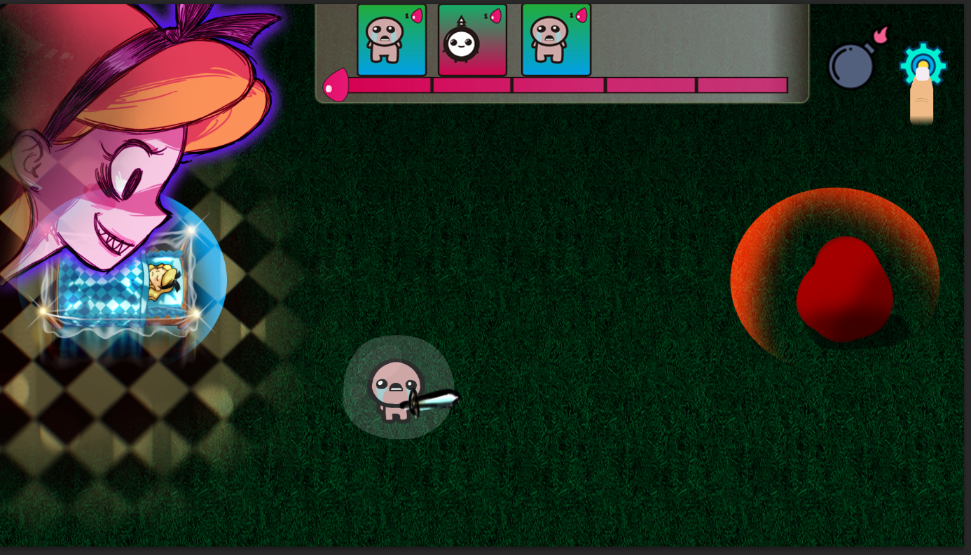

◆불속성 인형
- 인게임내에서 해당 예시처럼 불 아이콘을 체력바 옆에 표시해서 유닛의 속성을 유저가 알아보기 쉽게 표현
◆물속성 인형
◆풀속성 인형
◆어둠속성 인형
◆빛속성 인형

